Лист1
ID | Окружение | Наименование бага | Предусловия | Шаги воспроизведения | Ожидаемый результат | Фактический результат | Severity | Priority | Вложения | Комментарий
1 | - | Опечатка в логотипе на главной странице | Открыть главную страницу | - | Avito | Awito | low | High |  | -
2 | - | Опечатка в названии фильтра состояния товара | Перейти во вкладку: Главная/Электроника/Телефоны/Мобильные телефоны | - | Требуется ремонт | Требует ремонт | low | medium | 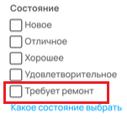
3 | - | Сломана картинка фильтра отображаемых товаров | Перейти во вкладку: Главная/Электроника/Телефоны/Мобильные телефоны | - | См. тз | См. вложения | low | low

